Sheet2
情報の流れ(LINE IDトークンの取得、検証)
Liffアプリ クリック時

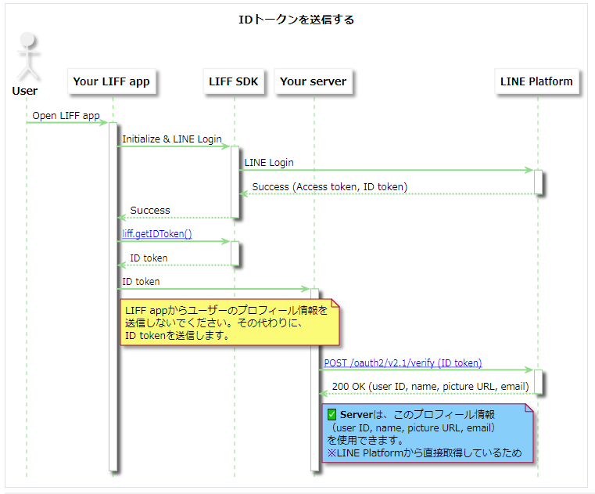

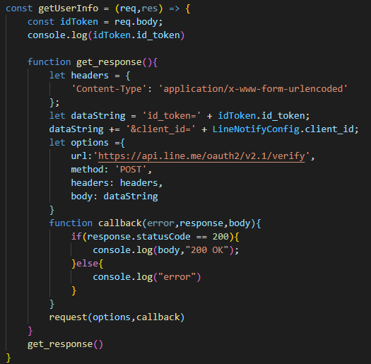
index.js IDトークン検証

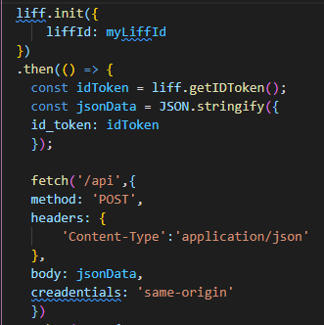
public/main.js IDトークン取得

public/main.js IDトークン送信

log 検証結果

index.js IDトークン取得

動作環境
OS | Windows
node | v12.22.1
npm | 6.14.15

node module | express
 | request

Liffアプリ | Liffチャネル名 | チャネルテスト
 | Liffアプリ名 | idtoken
 | Liff ID | 1656488947-Gq08PrKN
 | Liff URL | https://liff.line.me/1656488947-Gq08PrKN
 | endpoint URL(heroku) | https://idtoken.herokuapp.com/
 | scope | on | IDトークン取得のため必要

ディレクトリ構成
test3 |--node_module |--publilc | |--index.html | |--main.js |--index.js |--package-json |--pagage-lock.json

